Лист1
 | Тест- Кейс
ID | 001
Краткое описание | Вид элементов при уменьшении окна браузера
Предусловие | 1. Перейти по ссылке https://raketacn.ru
Шаги для выполнения теста | Изменить размер окна
Ожидаемый результат | Страничка сайта адаптируется под размер окна
Окружение | OC Windows 11, браузер Crome Версия 130.0.6723.117
Статус | Пройден

ID | 0002
Краткое описание | вложенные пункты главного меню отображаются при клике
Предусловие | 1, Перейти по ссылке https://raketacn.ru/
Шаги воспроизведения | Нажать на меню" Магазин" и "Еще"
Ожидаемый результат | При наведении на курсор выпадает дочернее меню
Окружение | Windows 11, браузер Crome Версия 130.0.6723.117
Статус | Пройден

ID | 0003
Заголовок | При нажатии на лупу выпадает окно для ввода текста
Предусловие | 1. Перейти по ссылке https://raketacn.ru/#!/tab/819510400-4
Шаги воспроизведения | нажать на кнопку "Лупа"
Ожидаемый результат | Выпадает окно для ввода текста
Окружение | Windows 11, браузер Crome Версия 130.0.6723.117, мобильный телефон Samsung Galaxy S20 Ultra
Статус | Пройден

 | Баг-репорт
ID | 0001
Заголовок | Регистрирует нового пользователя с не корректным номером телефона на форме регитрации в поле номер телефона,при верно заполненных остальных полях
Предусловие | 1. Перейти по ссылке https://lk.raketacn.ru/reg/user/
Описание | В форме регистрации нового пользователя при введении не корректного номера телефона, остальные поля заполнены верно, при нажатии кнопки регистрация, регистрирует нового пользователя.
Шаги воспроизведения | 1, Ввести в поле номер телефона не корректный номер телефона 2. заполнить корректно остальные поля 3. нажать кнопку Регистрация
Ожидаемый результат | Появится сообщение об ошибке
Фактический результат | Пользователь зарегестрирован
Окружение | мобильный телефон Samsung Galaxy S20 Ultra
Вложение | 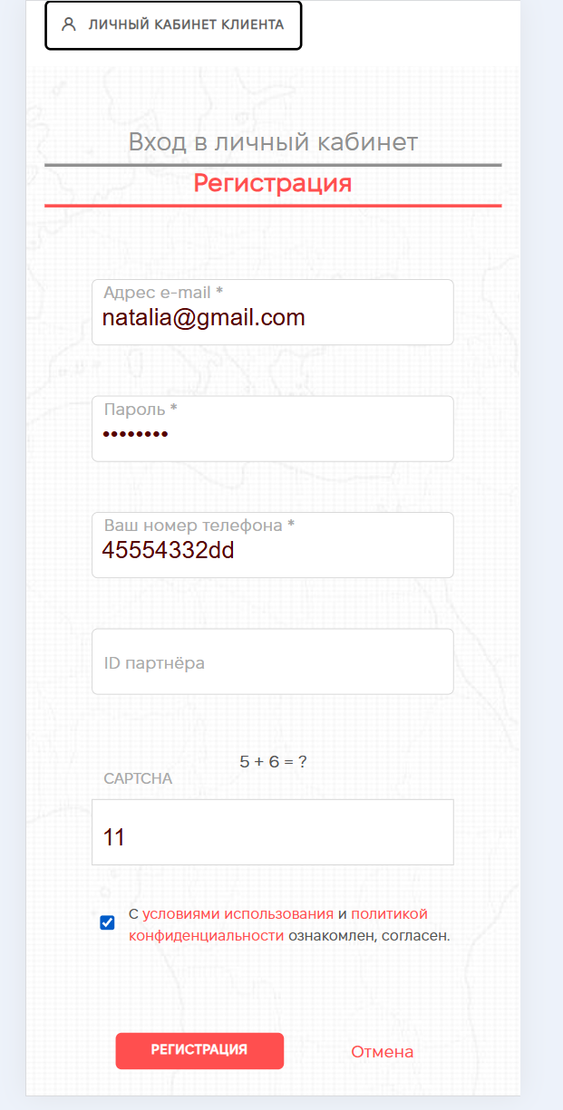 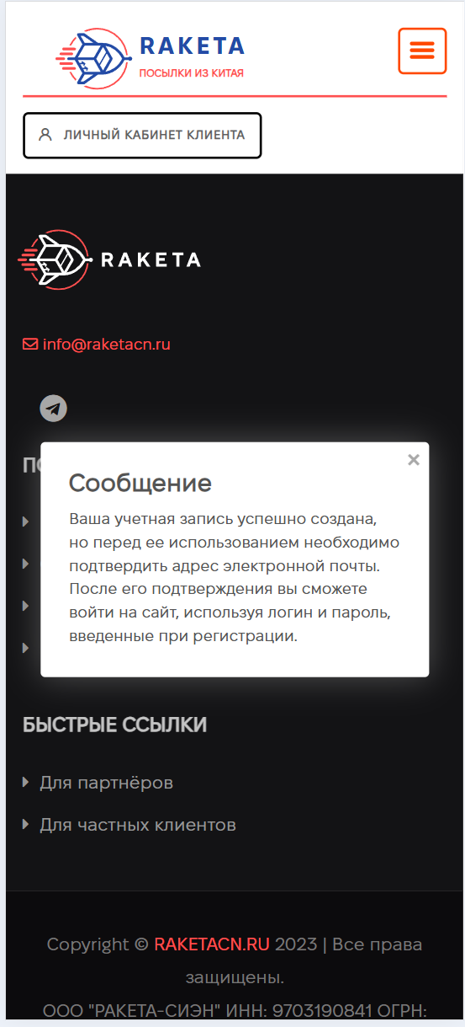
Серьезность | Major
Приоритет | Medium

ID | 0002
Заголовок | нет дополнительного поля "Повтор пароля" для ввода пароля при регистрации
Предусловие | 1. Перейти по ссылке https://lk.raketacn.ru/reg/user/
Описание | В форме регистрации нового пользователя нет дополнительного поля "Повтор пароля"
Шаги воспроизведения | Посмотреть на форму регистрации нового пользователя
Ожидаемый результат | есть дополнительное поле "Повтор пароля" для ввода пароля при регистрации
Фактический результат | нет дополнительного поля "Повтор пароля" для ввода пароля при регистрации
Окружение | мобильный телефон Samsung Galaxy S20 Ultra
Вложение | 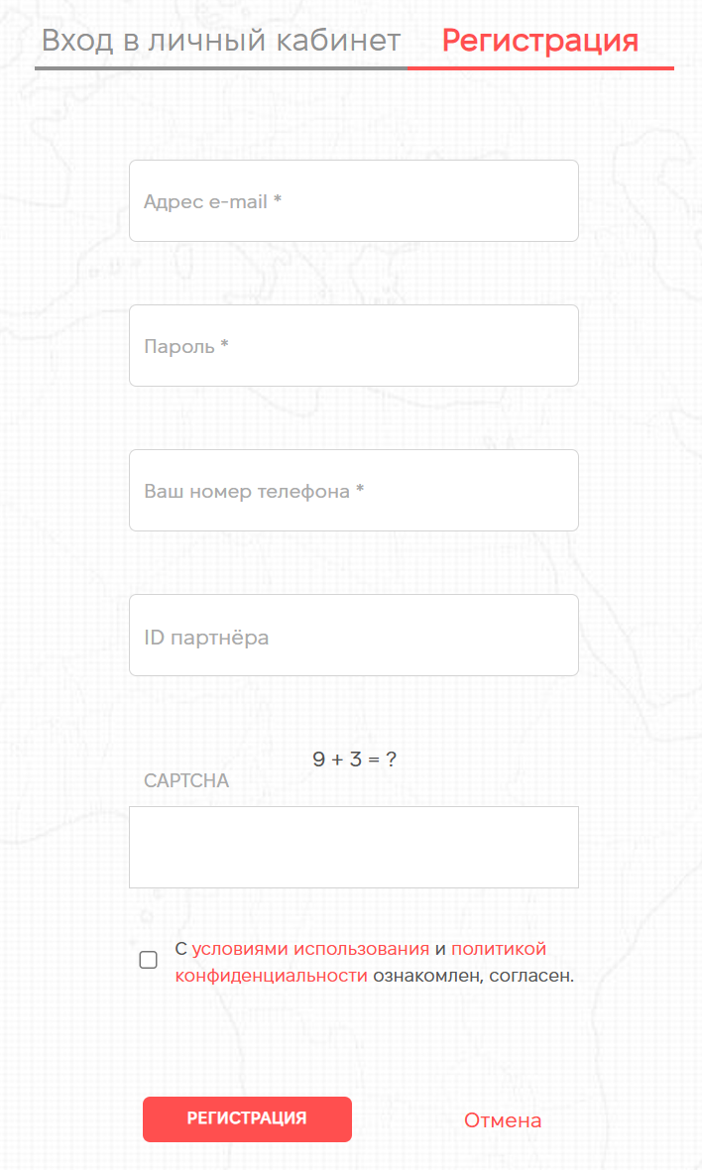
Серьезность | M i n o r
Приоритет | Low

ID | 0003
Заголовок | нет уведомления об ошибке при вводе не корректных данных в поле email и номер телефона в форме регистрации, при регистрации нового пользователя
Предусловие | 1. Перейти по ссылке https://lk.raketacn.ru/reg/user/
Описание | В форме регистрации нового пользователя при заполнении не корректных данных в поля email, номер телефона не выходит сообщение об ошибке
Шаги воспроизведения | 1. Ввести в поля email, номер телефона не корректные данные
Ожидаемый результат | Сообщение об ошибке
Фактический результат | Нет сообщения об ошибке
Окружение | мобильный телефон Samsung Galaxy S20 Ultra
Вложение | 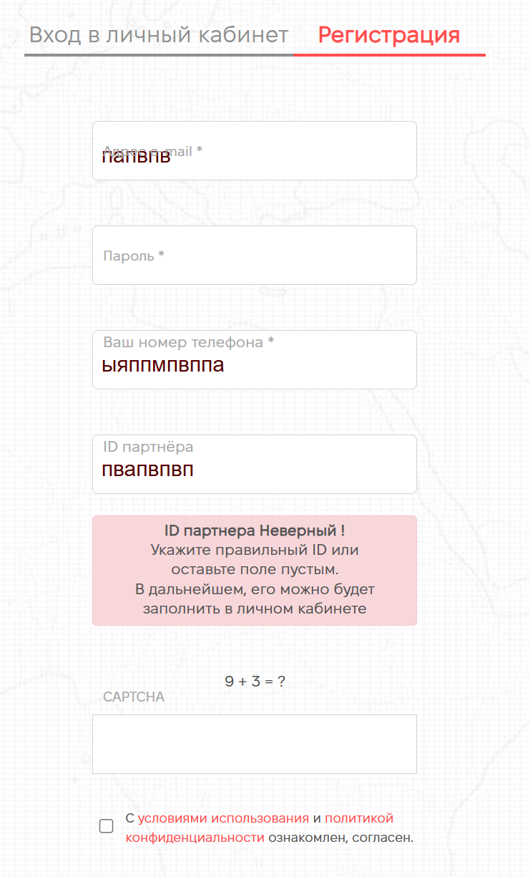
Серьезность | M i n o r
Приоритет | Low

